2018
Model: | SSFS 28TD W

 |  |  |  |  | 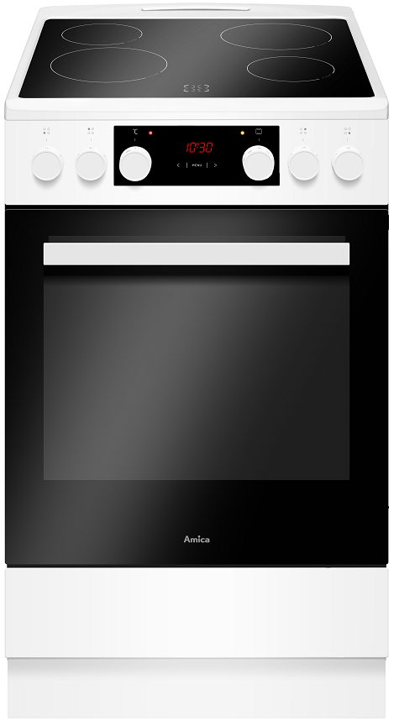
Sklokeramický sporák
50 cm

Doporučená MOC (vč. DPH): |  |  | 9,990 Kč

Provozní vlastnosti:

Energetická třída: |  | A
Objem |  | 65 | l
Připojení k elektrické síti |  | 400 | V
Příkon |  | 9.5 | kW

Funkce:

Digitální displej / Typ programátoru Ts |  |  |  |  | Barva: |  | Bílá
Elektrická multifunkční trouba
9 | funkcí trouby vč. grilu a ventilátoru |  |  |  | Rozměry:
Super rychlý ohřev
Ukazatele zbytkového tepla |  |  |  |  |  | Výška: | 85 | cm
 |  |  |  |  |  | Šířka: | 50 | cm
 |  |  |  |  |  | Hloubka: | 60 | cm

Konstrukce:

Gril |  | 1500 | W
Horní topné těleso |  | 900 | W
Spodní topné těleso |  | 1100 | W
Teleskopické výsuvy plechů |  |  | 1x |  | Objednací kód: |  | 56422
Lehce čistitelný smalt uvnitř trouby
Počet skel dveří trouby |  | 3
Soft Close - tlumené dovírání dvířek

Výsuvný odkládací prostor

Sklokeramická varná deska |  | 4 | zóny
HiLight zóna 14,5 cm |  | 1.2 | kW | 2x
HiLight zóna 18 cm |  | 1.7 | kW | 2x

Ostatní údaje:

Hluboký pečicí plech |  |  |  | 1x
Mělký pečicí plech |  |  |  | 1x
Rošt |  |  |  | 1x

